SEDE
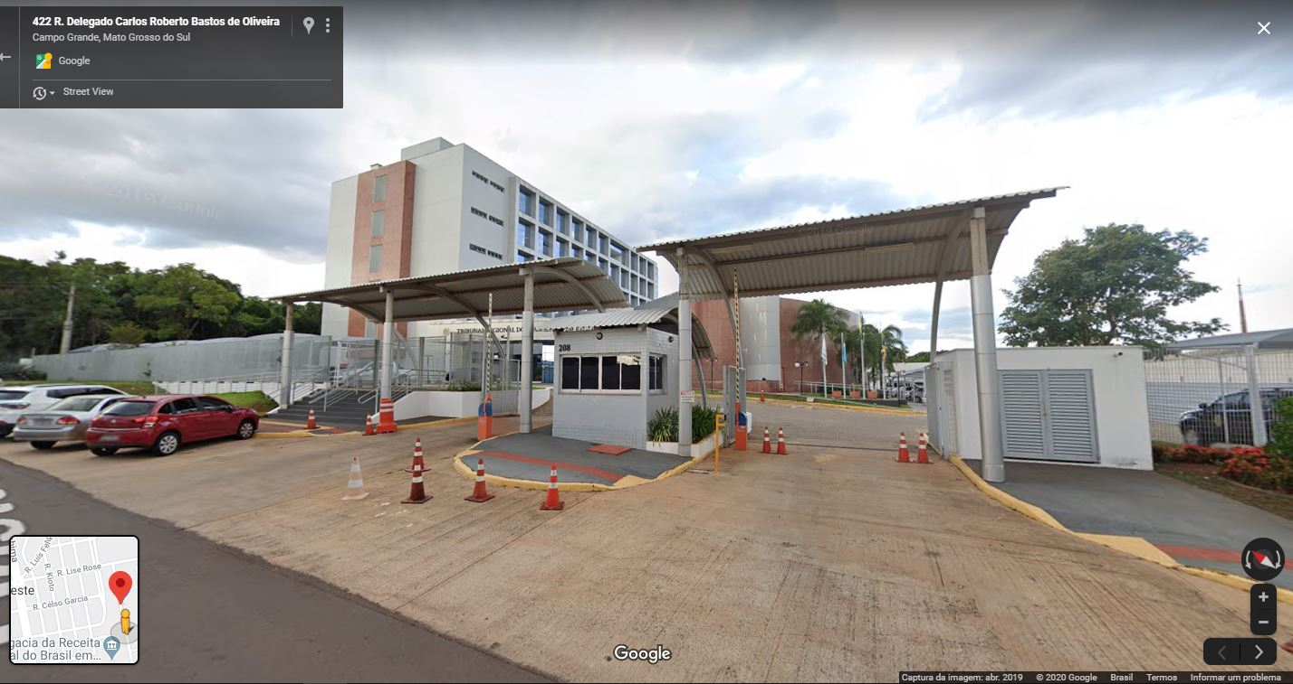
 |  |  | 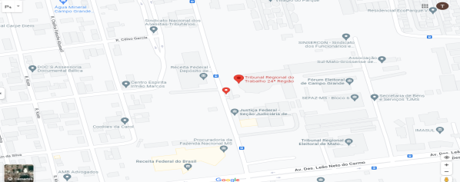 Espaço para mapa

 |  |  | R. Delegado Carlos Roberto Bastos de Oliveira, 208 - Campo Grande/MS CEP: 79031-908

 |  |  | Idade: | 9 anos
TRT/24ª REGIÃO - SEDE
 |  |  | Propriedade: | União

 |  |  | Função: | Edifício-Sede TRT 24ª
Áreas do imóvel
Construída (m²) | Terreno (m²) | Cedida a terceiros (m²) |  | Compartilhada com outros órgãos (m²)
16092.86 | 11026.84 | 149.96 |  | -

Força de Trabalho
Magistrados | Servidores | Auxiliares
10 | 351 | 58

Processos
Processos novos | Processos pendentes | Processos Julgados |  | Gabinetes
7,769 | 4,233 | 8,561 |  | 8

FORO CAMPO GRANDE
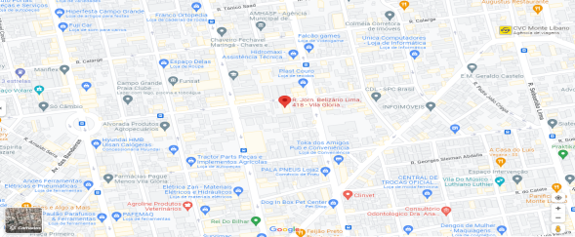
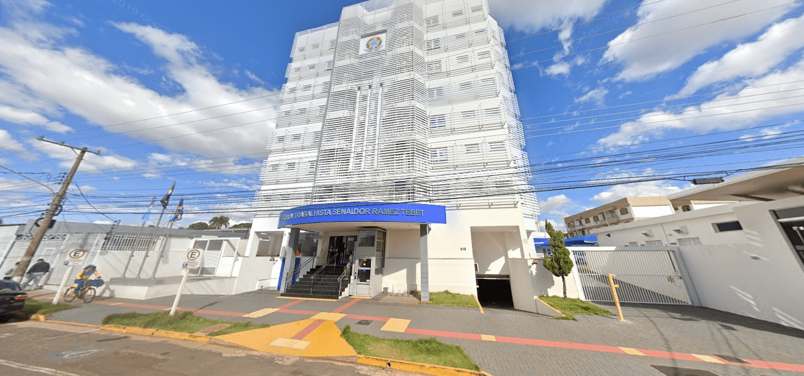
 |  |  | Espaço para mapa

 |  |  | Rua Jornalista Belizário Lima, 418-Campo Grande/MS CEP: 79004-915

 |  |  | Idade: | 27 anos
FÓRUM TRABALHISTA SENADOR RAMEZ TEBET
 |  |  | Propriedade: | União

 |  |  | Função: | Fórum Trabalhista
Áreas do imóvel
Construída (m²) | Terreno (m²) | Cedida a terceiros (m²) |  | Compartilhada com outros órgãos (m²)
6345.65 | 1890.00 | 252.58 |  | -

Força de Trabalho
Magistrados | Servidores | Auxiliares
24 | 95 | 37

Processos
Processos novos | Processos pendentes | Processos Julgados |  | Varas do Trabalho
14,907 | 11,984 | 17,867 |  | 7

FORO DOURADOS
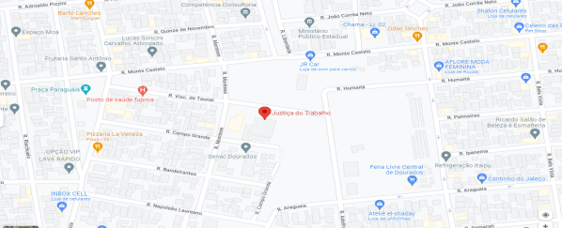
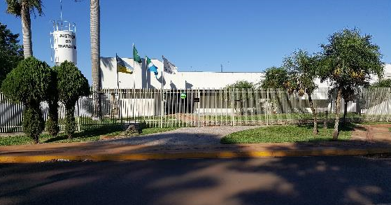 |  |  | Espaço para mapa

 |  |  | Rua Visconde de Taunai, 250 - Dourados / MS CEP: 79814-140

 |  |  | Idade: | 25 anos
FÓRUM TRABALHISTA DOUTOR LAURO MACHADO DE SOUZA
 |  |  | Propriedade: | União

 |  |  | Função: | Fórum Trabalhista
Áreas do imóvel
Construída (m²) | Terreno (m²) | Cedida a terceiros (m²) |  | Compartilhada com outros órgãos (m²)
1371.15 | 3330.00 | 78.88 |  | -

Força de Trabalho
Magistrados | Servidores | Auxiliares
6 | 28 | 7

Processos
Processos novos | Processos pendentes | Processos Julgados |  | Varas do Trabalho
5,508 | 3,473 | 4,562 |  | 2

FORO TRÊS LAGOAS
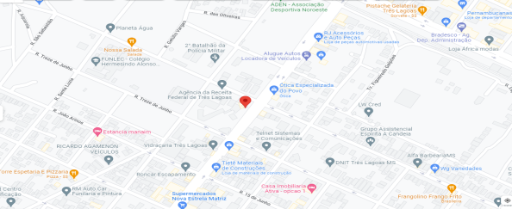
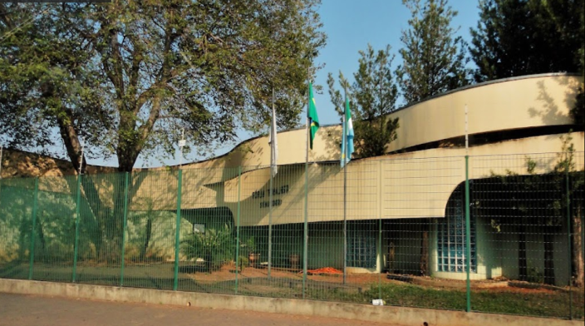 |  |  | Espaço para mapa

 |  |  | Avenida Clodoaldo Garcia, 350 - Três Lagoas / MS CEP: 79630-000

 |  |  | Idade: | 24 anos
FÓRUM TRABALHISTA STÊNIO CONGRO
 |  |  | Propriedade: | União

 |  |  | Função: | Fórum Trabalhista
Áreas do imóvel
Construída (m²) | Terreno (m²) | Cedida a terceiros (m²) |  | Compartilhada com outros órgãos (m²)
783.64 | 1044.19 | 35.62 |  | -

Força de Trabalho
Magistrados | Servidores | Auxiliares
6 | 27 | 11

Processos
Processos novos | Processos pendentes | Processos Julgados |  | Varas do Trabalho
4,999 | 2,360 | 5,385 |  | 2

VT AMAMBAI
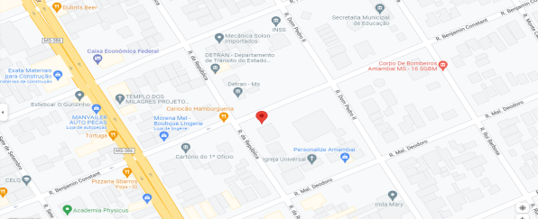
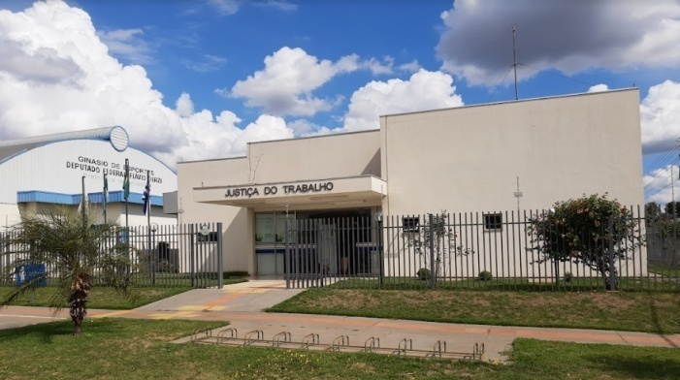 |  |  | Espaço para mapa

 |  |  | Rua Benjamin Constant, 929 - Amambaí / MS CEP: 79990-000

 |  |  | Idade: | 9 anos
VARA DO TRABALHO DE AMAMBAI
 |  |  | Propriedade: | União

 |  |  | Função: | Vara do Trabalho
Áreas do imóvel
Construída (m²) | Terreno (m²) | Cedida a terceiros (m²) |  | Compartilhada com outros órgãos (m²)
365.49 | 889.70 | 16.55 |  | -

Força de Trabalho
Magistrados | Servidores | Auxiliares
1 | 6 | 1

Processos
Processos novos | Processos pendentes | Processos Julgados |  | Varas do Trabalho
814 | 95 | 964 |  | 1

VT AQUIDAUANA
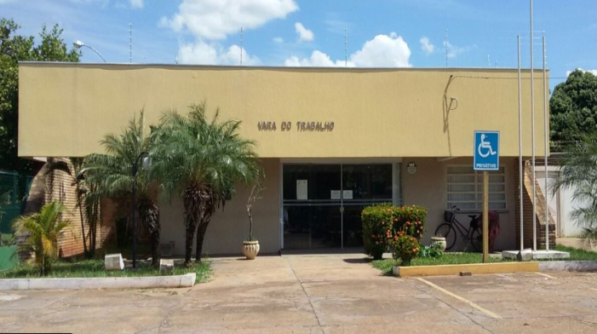 |  |  | 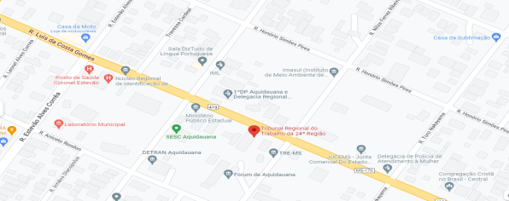 Espaço para mapa

 |  |  | Rua Luiz da Costa Gomes, 473 - Aquidauana / MS CEP: 79200-000

 |  |  | Idade: | 18 anos
VARA DO TRABALHO DE AQUIDAUANA
 |  |  | Propriedade: | União

 |  |  | Função: | Vara do Trabalho
Áreas do imóvel
Construída (m²) | Terreno (m²) | Cedida a terceiros (m²) |  | Compartilhada com outros órgãos (m²)
388.47 | 1000.00 | 15.74 |  | -

Força de Trabalho
Magistrados | Servidores | Auxiliares
1 | 7 | 2

Processos
Processos novos | Processos pendentes | Processos Julgados |  | Varas do Trabalho
1,051 | 290 | 1,042 |  | 1

VT BATAGUASSU
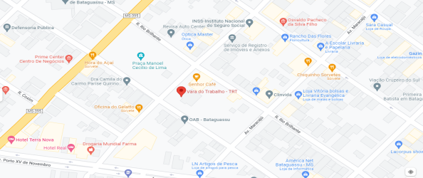
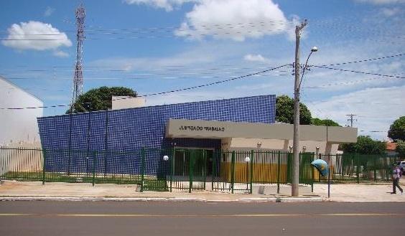 |  |  | Espaço para mapa

 |  |  | Avenida Campo Grande, 105 - Bataguassu / MS CEP: 79780-000

 |  |  | Idade: | 6 anos
VARA DO TRABALHO DE BATAGUASSU
 |  |  | Propriedade: | União

 |  |  | Função: | Vara do Trabalho
Áreas do imóvel
Construída (m²) | Terreno (m²) | Cedida a terceiros (m²) |  | Compartilhada com outros órgãos (m²)
356.00 | 1188.00 | 10.50 |  | -

Força de Trabalho
Magistrados | Servidores | Auxiliares
1 | 6 | 1

Processos
Processos novos | Processos pendentes | Processos Julgados |  | Varas do Trabalho
702 | 204 | 749 |  | 1

VT CHAPADÃO DO SUL
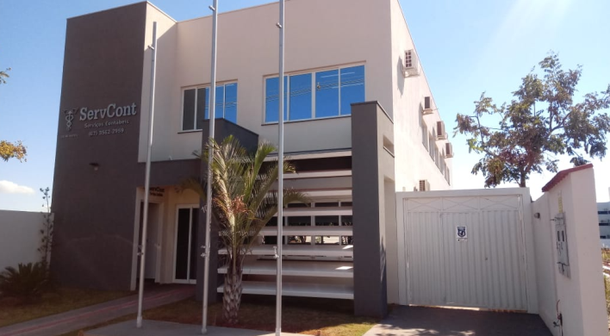
 |  |  | 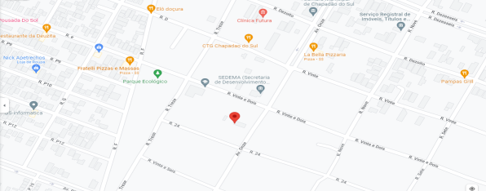 Espaço para mapa

 |  |  | Avenida Onze, 1062 - Chapadão do Sul / MS CEP: 79560-000

 |  |  | Idade: | 6 anos
VARA DO TRABALHO DE CHAPADÃO DO SUL
 |  |  | Propriedade: | Cedido por terceiros

 |  |  | Função: | Vara do Trabalho
Áreas do imóvel
Construída (m²) | Terreno (m²) | Cedida a terceiros (m²) |  | Compartilhada com outros órgãos (m²)
252.56 | 252.56 | - |  | -

Força de Trabalho
Magistrados | Servidores | Auxiliares
1 | 9 | 1

Processos
Processos novos | Processos pendentes | Processos Julgados |  | Varas do Trabalho
1,119 | 682 | 1,220 |  | 1

VT CORUMBÁ
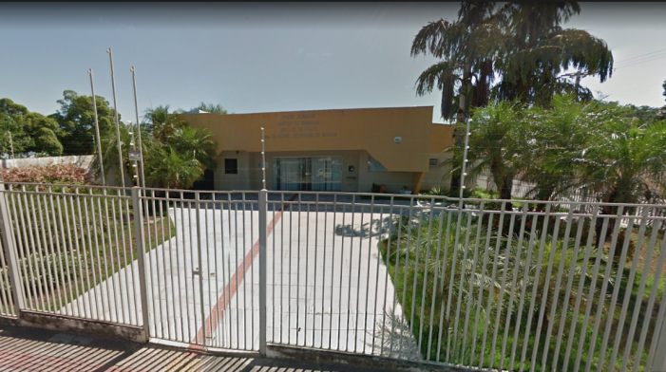 |  |  | 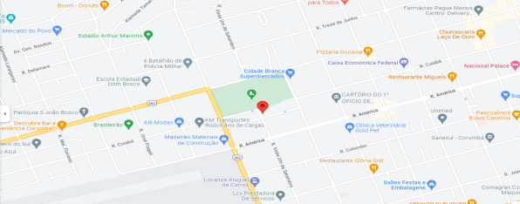 Espaço para mapa

 |  |  | Alameda Joaquim Alcides Pereira, 16 - Corumbá/MS CEP: 79303-060

 |  |  | Idade: | 25 anos
VARA DO TRABALHO DE CORUMBÁ
 |  |  | Propriedade: | União

 |  |  | Função: | Vara do Trabalho
Áreas do imóvel
Construída (m²) | Terreno (m²) | Cedida a terceiros (m²) |  | Compartilhada com outros órgãos (m²)
522.69 | 1000.00 | 15.98 |  | -

Força de Trabalho
Magistrados | Servidores | Auxiliares
1 | 6 | 3

Processos
Processos novos | Processos pendentes | Processos Julgados |  | Varas do Trabalho
1,068 | 367 | 1,319 |  | 1

VT COXIM
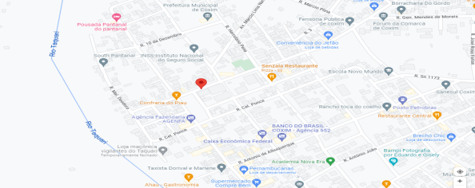
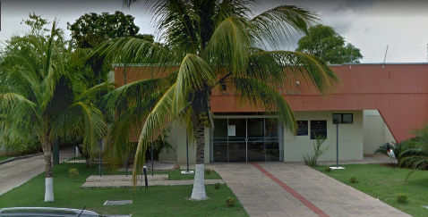 |  |  | Espaço para mapa

 |  |  | Rua João Pessoa, 247 - Coxim / MS CEP: 79400-000

 |  |  | Idade: | 25 anos
VARA DO TRABALHO DE COXIM
 |  |  | Propriedade: | União

 |  |  | Função: | Vara do Trabalho
Áreas do imóvel
Construída (m²) | Terreno (m²) | Cedida a terceiros (m²) |  | Compartilhada com outros órgãos (m²)
285.69 | 1094.93 | 13.50 |  | -

Força de Trabalho
Magistrados | Servidores | Auxiliares
1 | 7 | 2

Processos
Processos novos | Processos pendentes | Processos Julgados |  | Varas do Trabalho
1,071 | 403 | 1,010 |  | 1

VT FÁTIMA DO SUL
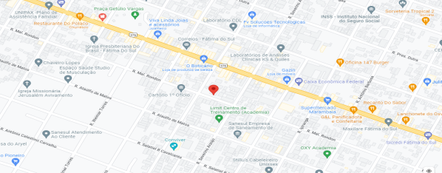
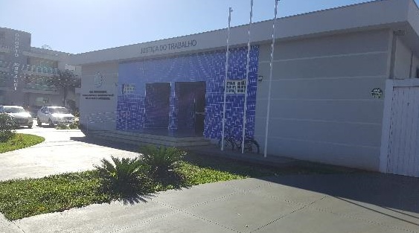 |  |  | Espaço para mapa

 |  |  | Rua Marechal Rondon, 1295 - Fátima do Sul / MS CEP: 79700-000

 |  |  | Idade: | 21 anos
VARA DO TRABALHO DE FÁTIMA DO SUL
 |  |  | Propriedade: | Cedido por terceiros

 |  |  | Função: | Vara do Trabalho
Áreas do imóvel
Construída (m²) | Terreno (m²) | Cedida a terceiros (m²) |  | Compartilhada com outros órgãos (m²)
395.50 | 395.50 | 9.60 |  | -

Força de Trabalho
Magistrados | Servidores | Auxiliares
1 | 6 | 2

Processos
Processos novos | Processos pendentes | Processos Julgados |  | Varas do Trabalho
682 | 150 | 699 |  | 1

VT JARDIM
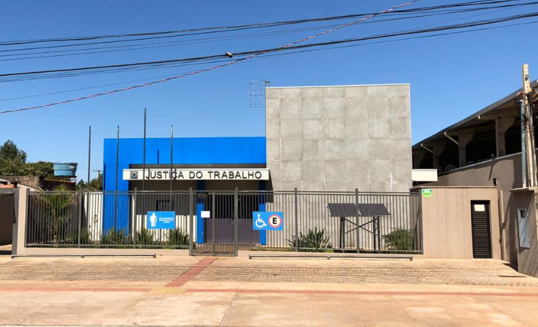
 |  |  | 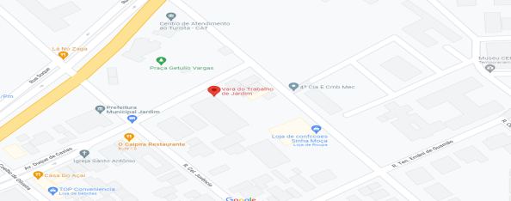 Espaço para mapa

 |  |  | Av. Duque de Caxias, s/n, Fração A-2 Quadra 01 Jardim / MS - CEP: 79240-000

 |  |  | Idade: | 2 anos
VARA DO TRABALHO DE JARDIM
 |  |  | Propriedade: | União

 |  |  | Função: | Vara do Trabalho
Áreas do imóvel
Construída (m²) | Terreno (m²) | Cedida a terceiros (m²) |  | Compartilhada com outros órgãos (m²)
627.00 | 1200.00 | 26.27 |  | -

Força de Trabalho
Magistrados | Servidores | Auxiliares
1 | 7 | 1

Processos
Processos novos | Processos pendentes | Processos Julgados |  | Varas do Trabalho
946 | 322 | 1212 |  | 1

VT MUNDO NOVO
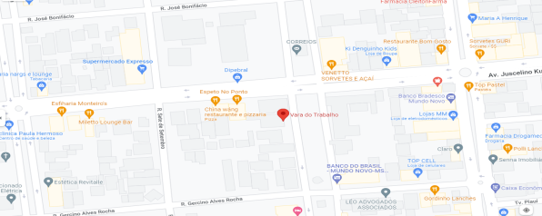
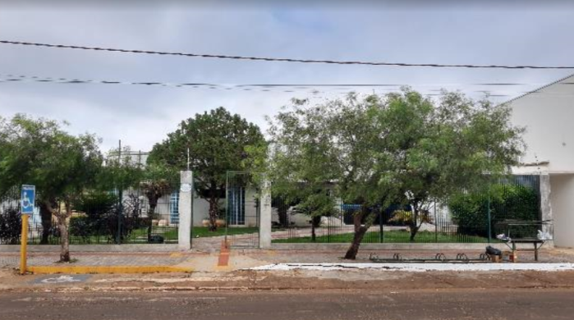 |  |  | Espaço para mapa

 |  |  | Av. Castelo Branco, 219 - Mundo Novo / MS CEP: 79980-000

 |  |  | Idade: | 24 anos
VARA DO TRABALHO DE MUNDO NOVO
 |  |  | Propriedade: | União

 |  |  | Função: | Vara do Trabalho
Áreas do imóvel
Construída (m²) | Terreno (m²) | Cedida a terceiros (m²) |  | Compartilhada com outros órgãos (m²)
426.86 | 908.00 | 10.50 |  | -

Força de Trabalho
Magistrados | Servidores | Auxiliares
1 | 8 | 2

Processos
Processos novos | Processos pendentes | Processos Julgados |  | Varas do Trabalho
1,308 | 221 | 1,196 |  | 1

VT NAVIRAÍ
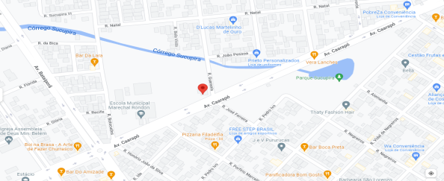
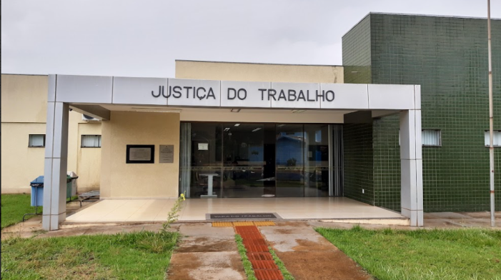 |  |  | Espaço para mapa

 |  |  | Avenida Caarapó, 788 - Naviraí / MS CEP: 79950-000

 |  |  | Idade: | 12 anos
VARA DO TRABALHO DE NAVIRAÍ
 |  |  | Propriedade: | União

 |  |  | Função: | Vara do Trabalho
Áreas do imóvel
Construída (m²) | Terreno (m²) | Cedida a terceiros (m²) |  | Compartilhada com outros órgãos (m²)
311.20 | 1200.00 | 16.65 |  | -

Força de Trabalho
Magistrados | Servidores | Auxiliares
1 | 7 | 2

Processos
Processos novos | Processos pendentes | Processos Julgados |  | Varas do Trabalho
711 | 321 | 918 |  | 1

VT NOVA ANDRADINA
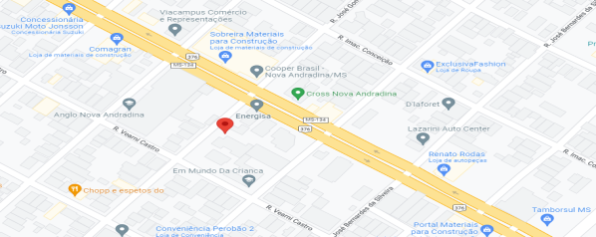
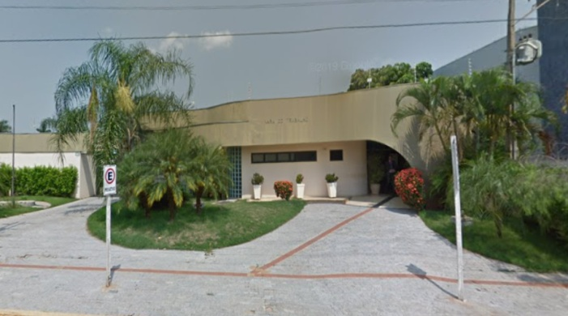 |  |  | Espaço para mapa

 |  |  | Rua José Gomes da Rocha, 1249 Nova Andradina / MS - CEP: 79750-000

 |  |  | Idade: | 23 anos
VARA DO TRABALHO DE NOVA ANDRADINA
 |  |  | Propriedade: | União

 |  |  | Função: | Vara do Trabalho
Áreas do imóvel
Construída (m²) | Terreno (m²) | Cedida a terceiros (m²) |  | Compartilhada com outros órgãos (m²)
415.38 | 1080.00 | 11.68 |  | -

Força de Trabalho
Magistrados | Servidores | Auxiliares
1 | 7 | 2

Processos
Processos novos | Processos pendentes | Processos Julgados |  | Varas do Trabalho
1,005 | 405 | 892 |  | 1

VT PARANAÍBA
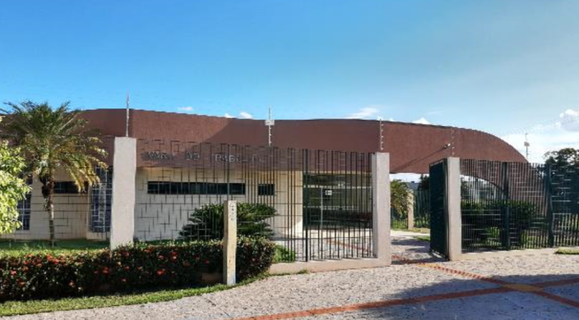 |  |  | 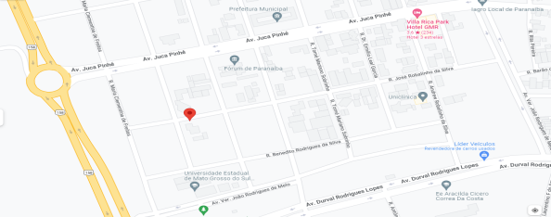 Espaço para mapa

 |  |  | Rua José Robalinho da Silva,130 - Paranaíba / MS CEP: 79500-000

 |  |  | Idade: | 23 anos
VARA DO TRABALHO DE PARANAÍBA
 |  |  | Propriedade: | União

 |  |  | Função: | Vara do Trabalho
Áreas do imóvel
Construída (m²) | Terreno (m²) | Cedida a terceiros (m²) |  | Compartilhada com outros órgãos (m²)
504.00 | 1316.00 | 16.55 |  | -

Força de Trabalho
Magistrados | Servidores | Auxiliares
1 | 9 | 2

Processos
Processos novos | Processos pendentes | Processos Julgados |  | Varas do Trabalho
1,289 | 567 | 1,462 |  | 1

VT PONTA PORÃ
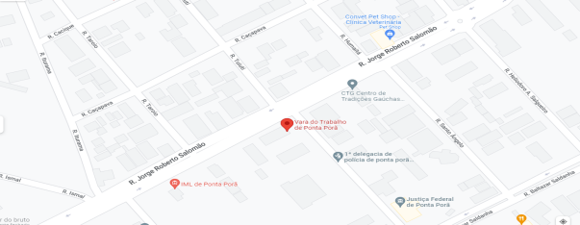
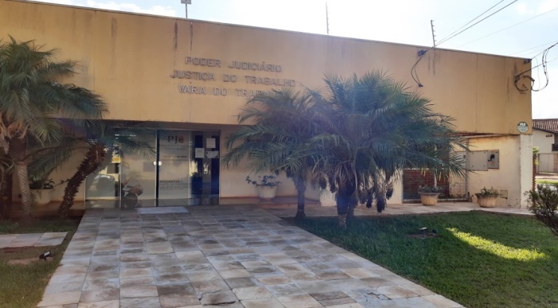 |  |  | Espaço para mapa

 |  |  | Travessa dos Poderes, 183 - Ponta Porã / MS CEP: 79904-192

 |  |  | Idade: | 18 anos
VARA DO TRABALHO DE PONTA PORÃ
 |  |  | Propriedade: | União

 |  |  | Função: | Vara do Trabalho
Áreas do imóvel
Construída (m²) | Terreno (m²) | Cedida a terceiros (m²) |  | Compartilhada com outros órgãos (m²)
389.83 | 1100.00 | 12.97 |  | -

Força de Trabalho
Magistrados | Servidores | Auxiliares
1 | 9 | 2

Processos
Processos novos | Processos pendentes | Processos Julgados |  | Varas do Trabalho
922 | 578 | 907 |  | 1

VT RIO BRILHANTE
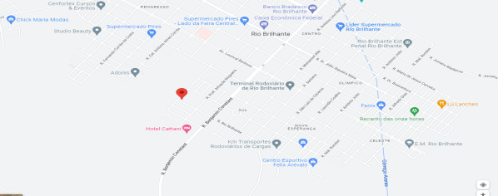
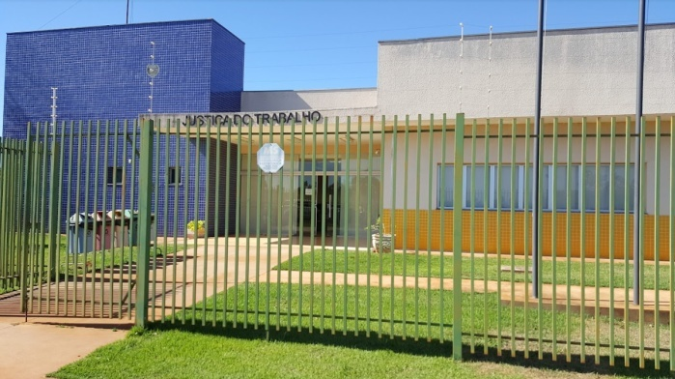 |  |  | Espaço para mapa

 |  |  | Rua Etelvina Vasconcelos, 198 - Rio Brilhante / MS CEP: 79130-000

 |  |  | Idade: | 8 anos
VARA DO TRABALHO DE RIO BRILHANTE
 |  |  | Propriedade: | União

 |  |  | Função: | Vara do Trabalho
Áreas do imóvel
Construída (m²) | Terreno (m²) | Cedida a terceiros (m²) |  | Compartilhada com outros órgãos (m²)
444.94 | 1800.00 | 62.12 |  | -

Força de Trabalho
Magistrados | Servidores | Auxiliares
1 | 10 | 2

Processos
Processos novos | Processos pendentes | Processos Julgados |  | Varas do Trabalho
1,297 | 704 | 1,343 |  | 1

VT SÃO GABRIEL
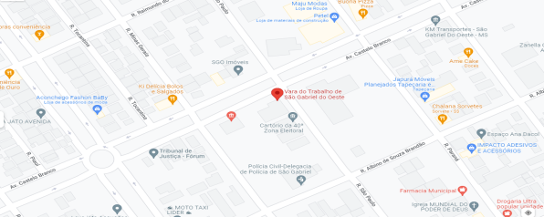
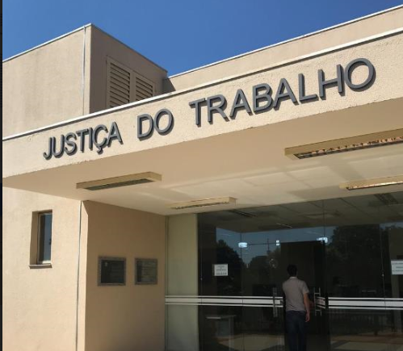
 |  |  | Espaço para mapa

 |  |  | Av. Castelo Branco, 473 - São Gabriel do Oeste / MS CEP: 79490-000

 |  |  | Idade: | 9 anos
VARA DO TRABALHO DE SÃO GABRIEL DO OESTE
 |  |  | Propriedade: | União

 |  |  | Função: | Vara do Trabalho
Áreas do imóvel
Construída (m²) | Terreno (m²) | Cedida a terceiros (m²) |  | Compartilhada com outros órgãos (m²)
356.49 | 1200.00 | 15.75 |  | -

Força de Trabalho
Magistrados | Servidores | Auxiliares
1 | 6 | 1

Processos
Processos novos | Processos pendentes | Processos Julgados |  | Varas do Trabalho
1,797 | 456 | 1,285 |  | 1

VI CASSILÂNDIA
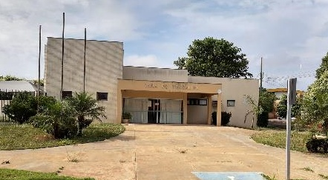
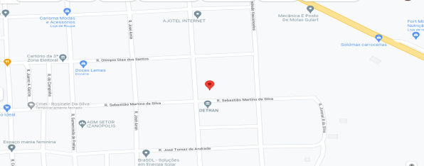
 |  |  | Espaço para mapa

 |  |  | Rua Juvenal Rezende e Silva, 299 - Cassilândia/MS CEP: 79540-000

 |  |  | Idade: | 15 anos
VARA DO TRABALHO ITINERANTE
EM CASSILÂNDIA
 |  |  | Propriedade: | União

 |  |  | Função: | Vara Itinerante
Áreas do imóvel
Construída (m²) | Terreno (m²) | Cedida a terceiros (m²) |  | Compartilhada com outros órgãos (m²)
254.41 | 1300.00 | - |  | -

Força de Trabalho
Magistrados | Servidores | Auxiliares
 | 1 | 1

Processos
Processos novos | Processos pendentes | Processos Julgados |  | Varas do Trabalho

VI MARACAJU
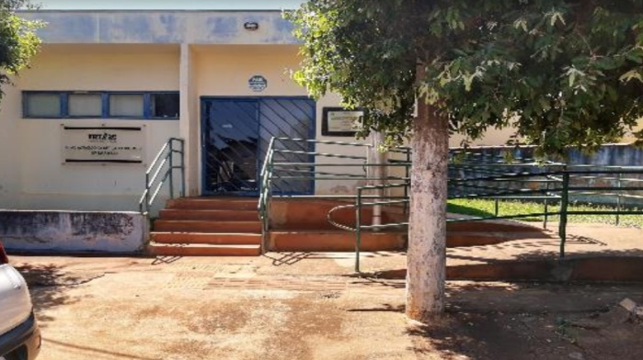 |  |  | 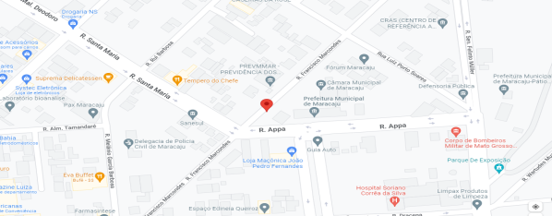 Espaço para mapa

 |  |  | Rua Francisco Marcondes, 301 - Maracajú / MS CEP: 79150-000

 |  |  | Idade: | 21 anos
VARA DO TRABALHO ITINERANTE
EM MARACAJU
 |  |  | Propriedade: | Cedido por terceiros

 |  |  | Função: | Vara Itinerante
Áreas do imóvel
Construída (m²) | Terreno (m²) | Cedida a terceiros (m²) |  | Compartilhada com outros órgãos (m²)
129.94 | 129.94 | - |  | -

Força de Trabalho
Magistrados | Servidores | Auxiliares
0 | 0 | 0

Processos
Processos novos | Processos pendentes | Processos Julgados |  | Varas do Trabalho

VI SIDROLÂNDIA
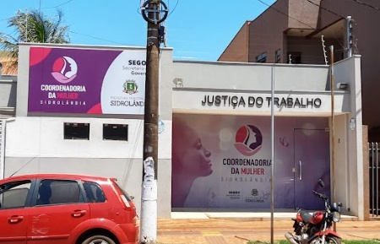 |  |  | 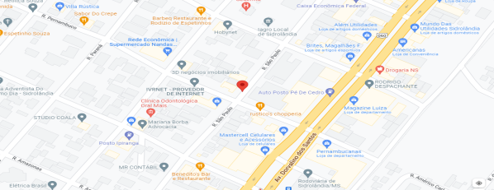 Espaço para mapa

 |  |  | Rua São Paulo, 1150 - Sidrolândia / MS CEP: 79170-000

 |  |  | Idade: | 11 anos
VARA DO TRABALHO ITINERANTE EM SIDROLÂNDIA
 |  |  | Propriedade: | Cedido por terceiros

 |  |  | Função: | Vara Itinerante
Áreas do imóvel
Construída (m²) | Terreno (m²) | Cedida a terceiros (m²) |  | Compartilhada com outros órgãos (m²)
129.56 | 129.56 | - |  | -

Força de Trabalho
Magistrados | Servidores | Auxiliares

Processos
Processos novos | Processos pendentes | Processos Julgados |  | Varas do Trabalho

VI RIBAS
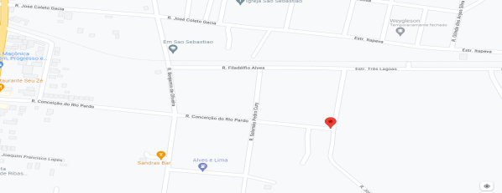
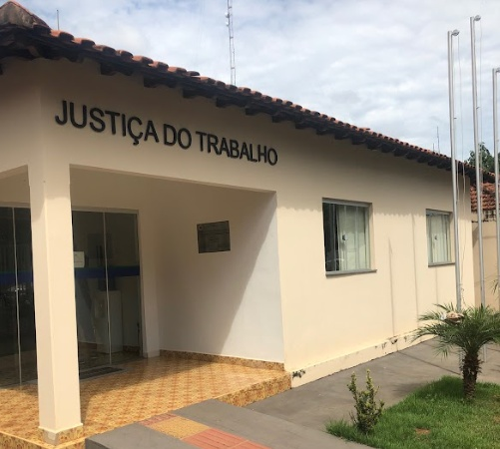 |  |  | Espaço para mapa

 |  |  | Rua Conceição do Rio Pardo, 1681 Ribas do Rio Pardo / MS - CEP: 79180-000

 |  |  | Idade: | 21 anos
VARA DO TRABALHO ITINERANTE
EM RIBAS DO RIO PARDO
 |  |  | Propriedade: | Cedido por terceiros

 |  |  | Função: | Vara itinerante
Áreas do imóvel
Construída (m²) | Terreno (m²) | Cedida a terceiros (m²) |  | Compartilhada com outros órgãos (m²)
69.30 | 69.30 | 8.23 |  | -

Força de Trabalho
Magistrados | Servidores | Auxiliares

Processos
Processos novos | Processos pendentes | Processos Julgados |  | Varas do Trabalho

VI COSTA RICA
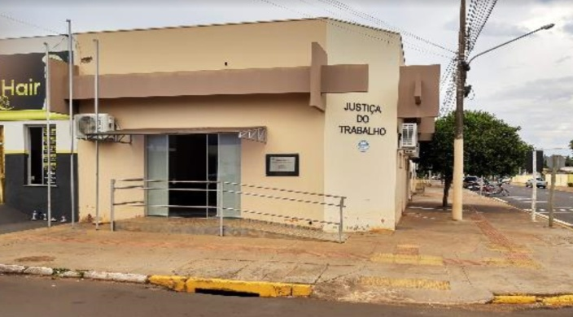 |  |  | 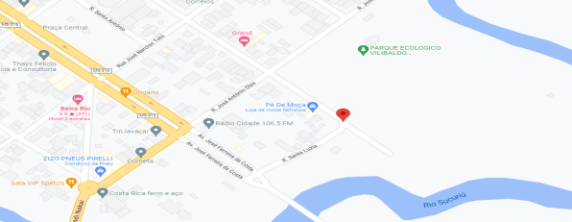 Espaço para mapa

 |  |  | Rua Ambrosina Paes Coelho, 110 - Costa Rica / MS CEP: 79550-00

 |  |  | Idade: | 11 anos
VARA DO TRABALHO ITINERANTE EM COSTA RICA
 |  |  | Propriedade: | Cedido por terceiros

 |  |  | Função: | Vara itinerante
Áreas do imóvel
Construída (m²) | Terreno (m²) | Cedida a terceiros (m²) |  | Compartilhada com outros órgãos (m²)
113.48 | 113.48 | - |  | -

Força de Trabalho
Magistrados | Servidores | Auxiliares

Processos
Processos novos | Processos pendentes | Processos Julgados |  | Varas do Trabalho

ARQ. GERAL I
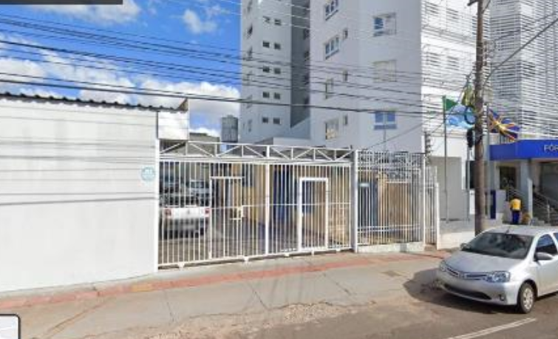 |  |  | 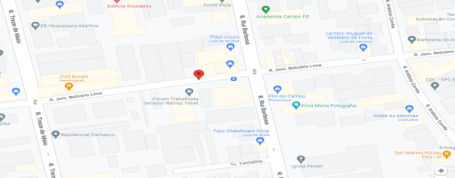 Espaço para mapa

 |  |  | Rua Jornalista Belizário Lima, 440 Campo Grande / MS - CEP: 79004-270

 |  |  | Idade: | 21 anos
ARQUIVO GERAL I
 |  |  | Propriedade: | Alugado

 |  |  | Função: | Gestão de Arquivos
Áreas do imóvel
Construída (m²) | Terreno (m²) | Cedida a terceiros (m²) |  | Compartilhada com outros órgãos (m²)
585.00 | 585.00 | - |  | -

Força de Trabalho
Magistrados | Servidores | Auxiliares
0 | 0 | 8

Processos
Processos novos | Processos pendentes | Processos Julgados |  | Varas do Trabalho

ARQ. GERAL II

 |  |  | Espaço para mapa

 |  |  | Rua Rui Barbosa, 1525 - Campo Grande / MS CEP: 79004-430

 |  |  | Idade: | 21 anos
ARQUIVO GERAL II
 |  |  | Propriedade: | Alugado

 |  |  | Função: | Gestão de Arquivos
Áreas do imóvel
Construída (m²) | Terreno (m²) | Cedida a terceiros (m²) |  | Compartilhada com outros órgãos (m²)
624.04 | 1160.00 | - |  | -

Força de Trabalho
Magistrados | Servidores | Auxiliares

Processos
Processos novos | Processos pendentes | Processos Julgados |  | Varas do Trabalho

TERRENO 01E
 |  |  |  Espaço para mapa

 |  |  | Rua Delegado Carlos Roberto Bastos de Oliveira, Lote 01E - Campo Grande / MS - CEP: 79031-908

 |  |  | Idade:
TERRENO
 |  |  | Propriedade: | União

 |  |  | Função: | Futuras ampliações
Áreas do imóvel
Construída (m²) | Terreno (m²) | Cedida a terceiros (m²) |  | Compartilhada com outros órgãos (m²)
- | 6371.38 | - |  | -

Força de Trabalho
Magistrados | Servidores | Auxiliares

Processos
Processos novos | Processos pendentes | Processos Julgados |  | Varas do Trabalho

TERRENO 01F
 |  |  |  Espaço para mapa

 |  |  | Rua Delegado Carlos Roberto Bastos de Oliveira, Lote 01F - Campo Grande / MS - CEP: 79031-908

 |  |  | Idade: | 10 anos
TERRENO
 |  |  | Propriedade: | União

 |  |  | Função: | Futuras ampliações
Áreas do imóvel
Construída (m²) | Terreno (m²) | Cedida a terceiros (m²) |  | Compartilhada com outros órgãos (m²)
- | 5525.06 | - |  | -

Força de Trabalho
Magistrados | Servidores | Auxiliares

Processos
Processos novos | Processos pendentes | Processos Julgados |  | Varas do Trabalho

TERRENO TRÊS LAGOAS
 |  |  |  Espaço para mapa

 |  |  | R. Treze de Junho s/n, esquina com Rua Santa Luiza Três Lagoas / MS - CEP: 79620-175

 |  |  | Idade:
TERRENO
 |  |  | Propriedade: | União

 |  |  | Função: | Futuras instalações
Áreas do imóvel
Construída (m²) | Terreno (m²) | Cedida a terceiros (m²) |  | Compartilhada com outros órgãos (m²)
 | 5500.00 | - |  | -

Força de Trabalho
Magistrados | Servidores | Auxiliares

Processos
Processos novos | Processos pendentes | Processos Julgados |  | Varas do Trabalho

TERRENO NAVIRAÍ
 |  |  |  Espaço para mapa

 |  |  | Rua Guaranis s/n, Lote 03 Quadra 20 - Naviraí / MS CEP: 79950-000

 |  |  | Idade:
TERRENO
 |  |  | Propriedade: | União

 |  |  | Função: | Estacionamento coberto com sistema fotovoltaico
Áreas do imóvel
Construída (m²) | Terreno (m²) | Cedida a terceiros (m²) |  | Compartilhada com outros órgãos (m²)
0.00 | 865.40 | - |  | -

Força de Trabalho
Magistrados | Servidores | Auxiliares

Processos
Processos novos | Processos pendentes | Processos Julgados |  | Varas do Trabalho

